Лот № 8, схема размещения
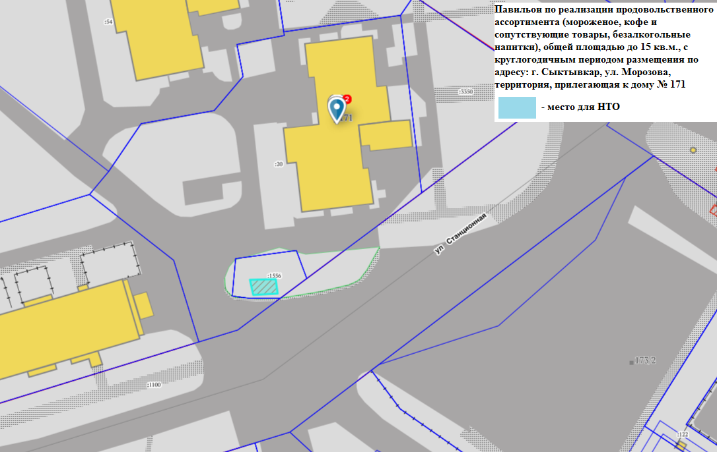

Внешний вид лот № 8
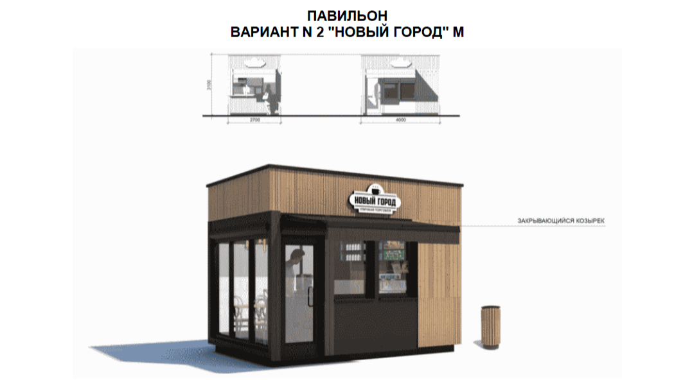

Допустимые к использованию цвета: RAL 7009 (зелено-серый), RAL 7021 (черно-серый), бесцветный и светлый дуб или орех.
Допустимые к использованию материалы стен: деревянная рейка 20 x 40 с тонировкой или HPL панели с текстурой древесины, деревянная рейка 20 x 100 с тонировкой или HPL панели с текстурой древесины.
Допустимые к использованию материалы крыши: HPL панели.
Допустимые к использованию материалы дверей и окон: алюминий.

